Cover
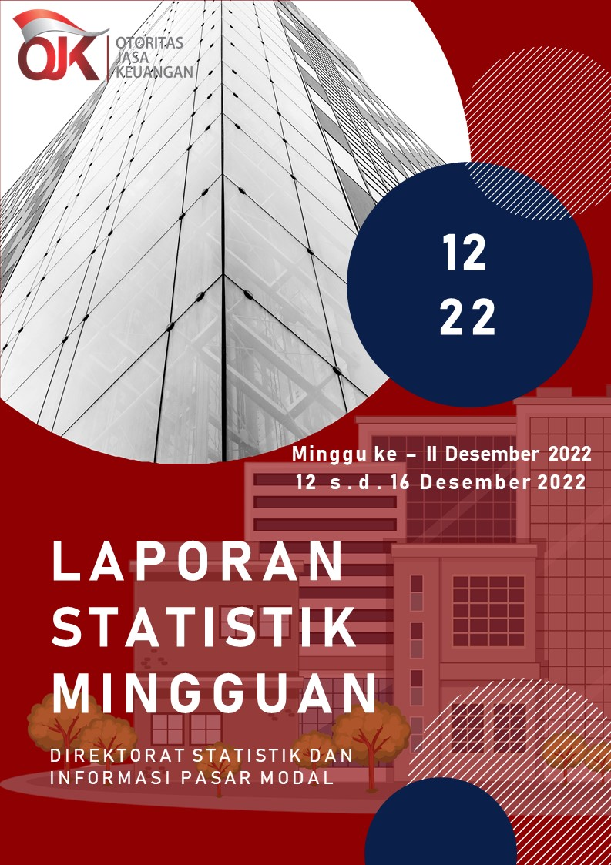

Summary
 |  |  | Statistik Pasar Modal 2022

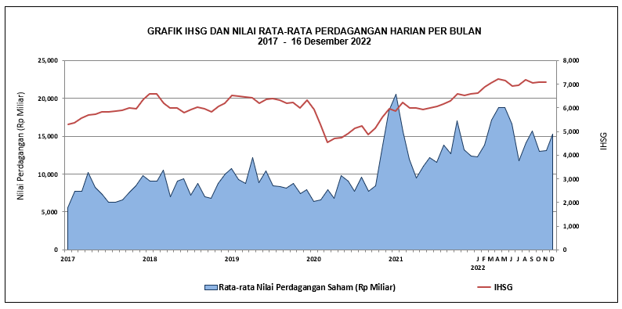

DATA SUMMARY

 | 2021 | 2022
SAHAM
Indeks Harga Saham Gabungan | 6,581.48 | 6,812.19
Total Perusahaan Tercatat* | 766 | 825
Perusahaan new listing | 54 | 59
Perusahaan Delisted | 1 | -
Kapitalisasi Pasar Saham IHSG (Rp Triliun) | 8,252.41 | 9,326.29
Kapitalisasi Pasar (Miliar US$)** | 578.51 | 596.69
Volume Transaksi (MilIar Saham) | 5,096.45 | 5,698.51
Nilai Perdagangan (Rp Triliun) | 3,302.93 | 3,511.27
Frekuensi Transaksi (ribu kali) | 319,821.16 | 312,226.79
Jumlah Hari Bursa | 247 | 236
Rata-rata Perdagangan Harian***:
Volume (juta saham) | 22,544.14 | 25,844.62
Nilai (Rp Miliar) | 13,431.27 | 14,921.49
Frekuensi (ribu kali) | 1,317.47 | 1,358.34
OBLIGASI DAN SUKUK
Total Outstanding (Rp Triliun) | 4,955.98 | 5,637.10
Obligasi dan Sukuk Pemerintah | 4,521.98 | 5,181.55
Obligasi Korporasi, Sukuk, dan EBA | 434.00 | 455.55
Total Outstanding (USD Million) | 347.50 | 485.81
Obligasi dan Sukuk Pemerintah | 300.00 | 438.31
Obligasi Korporasi, Sukuk, dan EBA | 47.50 | 47.50
EMISI
Saham (Rp Triliun) | 258.94 | 109.95
IPO Saham | 61.66 | 32.31
PUT | 197.27 | 77.64
Obligasi dan Sukuk (Rp Triliun) | 910.98 | 740.67
Pemerintah
Obligasi dan Sukuk Pemerintah | 806.63 | 585.44
Korporasi
Obligasi Korporasi | 92.41 | 137.15
Sukuk Korporasi | 11.94 | 18.08
JUMLAH PENAWARAN UMUM
Jumlah IPO Saham | 53 | 57
Jumlah PUT | 45 | 43

* Tidak termasuk saham preferen dan saham seri B (3 saham)
** Kurs BI tanggal 16 Desember 2022 Rp 15.630
*** Semua papan dan pasar saham termasuk juga Right, Warrant, dan Reksa Dana KIK

 |  |  | Hal i

